Resultados de pruebas
Etiquetas de fila | Cuenta de Ciclo 1
Pendiente | 4
Total general | 4

Etiquetas de fila | Cuenta de Ciclo 2
Pendiente | 4
Total general | 4

Etiquetas de fila | Cuenta de Ciclo 3
Pendiente | 4
Total general | 4

Evidencias
 |  | MATRIZ DE ESCENARIOS DE PRUEBAS
 |  | Smart Access Mobile
Nro. | Evidencia
1 | 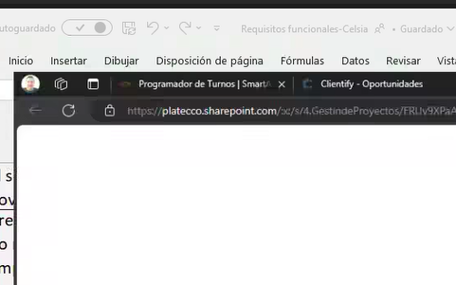
2
3
4

